Allgemeine Informationen
tracekey solutions GmbH
Alte Bahnhofstraße 20
D-44892 Bochum
+49 234 545003-0
sales.medtech@tracekey.com
 |  |  | Excel-Vorlage zum UDI Management von tracekey solutions GmbH | 

Wir von tracekey solutions haben diese kostenlose Excel-Vorlage entwickelt, um Ihnen eine einfache und übersichtliche Zusammenstellung aller UDIs zu ermöglichen.

Allgemeine Informationen und Hinweise

1. Farblegende
Die Farben der Tabs und Spaltenüberschriften weisen darauf hin, welche Felder verpflichtend und welche optional auszufüllen sind.
Sie haben Fragen oder benötigen Unterstützung?
Kontaktieren Sie uns!
tracekey solutions GmbH
+49 234 545003 0
sales.medtech@tracekey.com
 | Rot | Verpflichtend auszufüllen
 | Gelb | Optional auszufüllen
 | Weiß | Bei Bedarf auszufüllen

2. Die Tabellen sind chronologisch von links nach rechts durchzugehen und auszufüllen.
Dabei fordert die Tabelle "Produkte" einen Eintrag der Basis-UDI-DIs und der UDI-DIs, die Tabelle "MDR-Basis" nur die Basis-UDI-DIs und die Tabelle"MDR-UDI" nur die UDI-DIs.

3. Weiterführende Erklärungen zu den Attributen
Um die Erläuterungen der EUDAMED zu den einzelnen Attributen angezeigt zu bekommen, fahren Sie einfach mit dem Courser über die einzelnen Überschriften. Die Erläuterungen werden teilweise nicht vollständig angezeigt. Um die Erläuterungen vollständig lesen zu können, müssen Sie folgende Schritte gehen: 1. Rechtsklick auf die Zelle 2. Notiz bearbeiten auswählen 3. Die Erläuterung groß ziehen bis alles zu lesen ist.
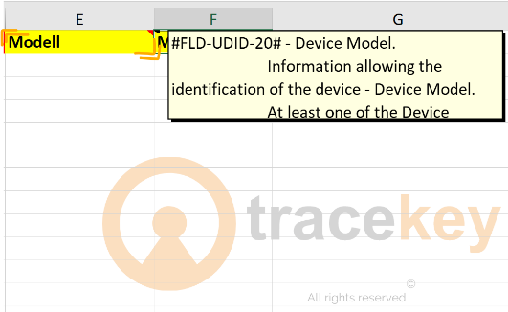
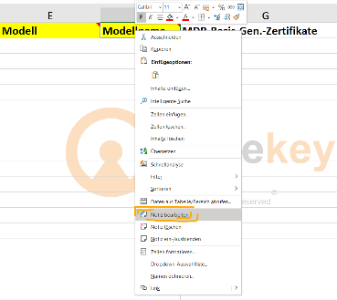
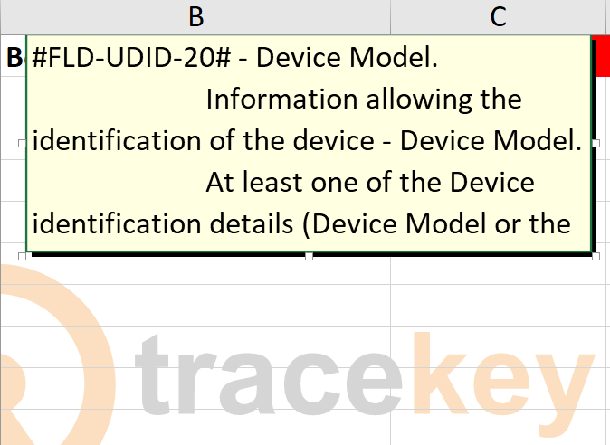
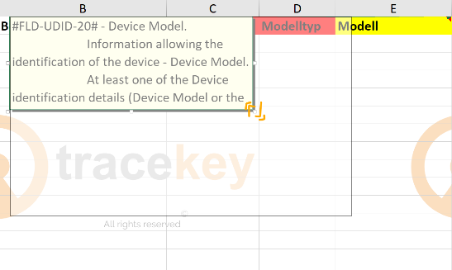
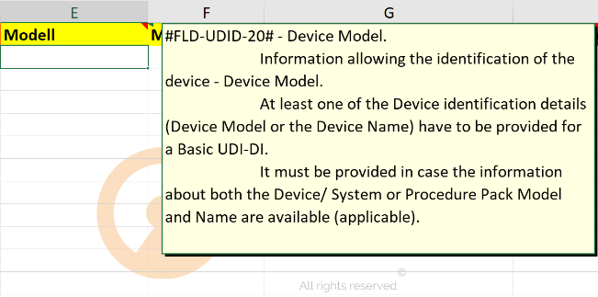

4. Voreingestellte Auswahlmöglichkeiten beachten
Einige Zellen haben ein Dropdown-Menü mit bestimmten Auswahlmöglichkeiten, die Ihnen das Ausfüllen erleichtern.

tracekey solutions GmbH | Alte Bahnhofstraße 20 | D-44892 Bochum | +49 234 545003-0 | sales.medtech@tracekey.com

